Foglio1
Offerta MEPRA
Immagine | Descrizione | Q.tà | Prezzo Pubblico | TOT P.Pubblico
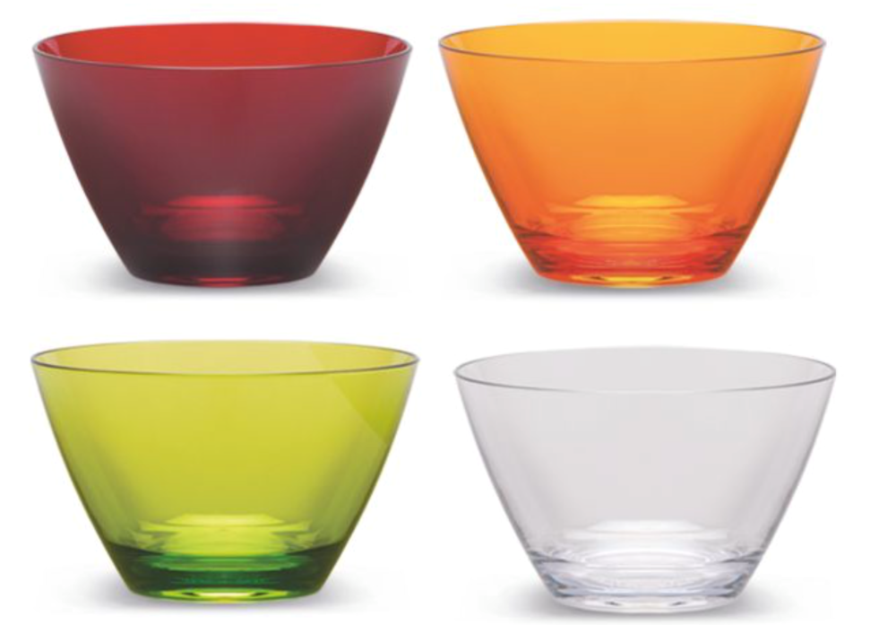 | Coppette Mepra. Realizzate in polistirolo cristallo. Lavabili in lavastoviglie. Diametro 12cm. Cartoni da 48 pezzi/ 12 per colore | 26544 | 5.99 | 158,998.56 €

